상품제안서
밸류엠 슬림 핏 C타입케이블 일체형 보조배터리 22.5W 10000mAh | 상품코드: F25287

 |  |  |  |  |  |  | 02-412-0044 | www.easy1.co.kr
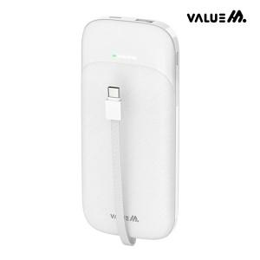

【상세/제작정보】 | 인쇄사이즈: 45*70mm C타입케이블일체형보조배터리 1BOX 40개

【인쇄/포장옵션】 | 레이저, 풀칼라 / 시판박스

【공급단가】 | 수량 | 100~ | 300~ | 500~ | 1,000~ | 3,000~
*VAT별도 | 단가 | 13,320원 | 13,090원 | 12,760원 | 12,540원 | 12,210원

【상품 URL】 | https://easy1.co.kr:443/src/goods_detail.php?gdno=25287

